Datos personales
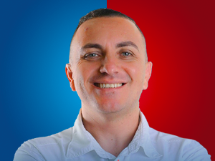

Nombres: | Xavier Andrés
Apellidos: | Jurado Bedrán
Facebook: | https://www.facebook.com/Xavier-Jurado-B-486118284833364
Twitter: | @juradoxb
Descripción:

